工作表1
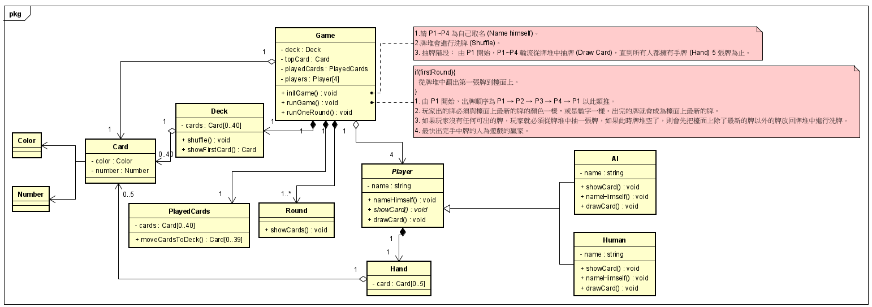
UNO

擴充上吃力不好維護
showCard 不同的行為感到壓抑 但需求上未提到有擴充的可能
雖然有擴充性跟維護性上的困難
但目前沒有需求,所以先放著不管

重複的程式碼

行為變動性
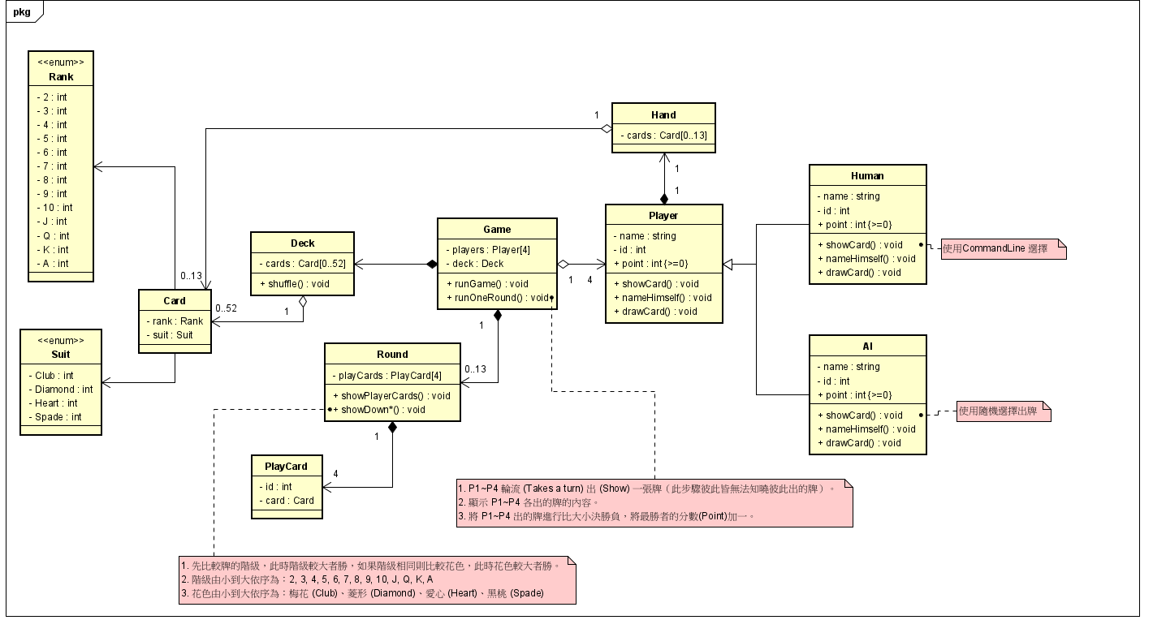

ShowDown

